Solicitud gráfica
 | Área: | Matemáticas |  |  | Fecha:
 | Grado: | 6 |  |  | 2016-01-03
 | Título del tema: | Banco de Actividades |  |  | ¿Cuaderno de estudio o recurso? | Recurso
 | Editor: | Andrea Perdomo |  |  | Motor del recurso | M101

 | Código guión o recurso: | MA_06_11_CO_Rec270 | ← Para determinar este código, visite la hoja de Ayuda
 |  |  |  |  | ESPECIFICACIÓN DE ARCHIVOS A ENTREGAR
Núm. | Archivo Shutterstock o ruta en web | Imagen para: | Tipo | Ubicación de la imagen en el recurso M101 | Nombre imagen SMALL | Tamaño imagen SMALL | Nombre imagen ZOOM | Tamaño imagen ZOOM | Descripción | Observaciones
IMG01 | ver ultima fila | Recurso M101 | Ilustración | Contenido | MA_06_11_CO_Rec270_IMG01n.png | 286 x 286 px | MA_06_11_CO_Rec270_IMG01a.png | 500 x 500 px | Imágenes de poligonos concavos
IMG02 | ver ultima fila | Recurso M101 | Ilustración | Contenido | MA_06_11_CO_Rec270_IMG02n.png | 286 x 286 px | MA_06_11_CO_Rec270_IMG02a.png | 500 x 500 px | Imágenes de poligonos regulares
IMG03 | ver ultima fila | Recurso M101 | Ilustración | Contenido | MA_06_11_CO_Rec270_IMG03n.png | 286 x 286 px | MA_06_11_CO_Rec270_IMG03a.png | 500 x 500 px | Poligono concavo con sus respectivas diagonales de color azul
IMG04 | ver ultima fila | Recurso M101 | Ilustración | Contenido | MA_06_11_CO_Rec270_IMG04n.png | 286 x 286 px | MA_06_11_CO_Rec270_IMG04a.png | 500 x 500 px | triangulo con sus respectivas medianas
IMG05 | ver ultima fila | Recurso M101 | Ilustración | Contenido | MA_06_11_CO_Rec270_IMG05n.png | 286 x 286 px | MA_06_11_CO_Rec270_IMG05a.png | 500 x 500 px | triangulo con sus respectivas mediatrices y su respectivo circuncentro, es importante remarcar los ángulos rectos
IMG06 | ver ultima fila | Recurso M101 | Ilustración | Contenido | MA_06_11_CO_Rec270_IMG06n.png | 286 x 286 px | MA_06_11_CO_Rec270_IMG06a.png | 500 x 500 px | triangulo con sus respectivas alturas y el punto de interseccion de éstas, es importante remarcar los ángulos rectos de un tono diferente
IMG07 | ver ultima fila | Recurso M101 | Ilustración | Contenido | MA_06_11_CO_Rec270_IMG07n.png | 286 x 286 px | MA_06_11_CO_Rec270_IMG07a.png | 500 x 500 px | imagen con un rombo, un romboide y un rectángulo
IMG08 | ver ultima fila | Recurso M101 | Ilustración | Contenido | MA_06_11_CO_Rec270_IMG08n.png | 286 x 286 px | MA_06_11_CO_Rec270_IMG08a.png | 500 x 500 px | imagen con diferentes trapecios escalenos y trapecios rectángulos | 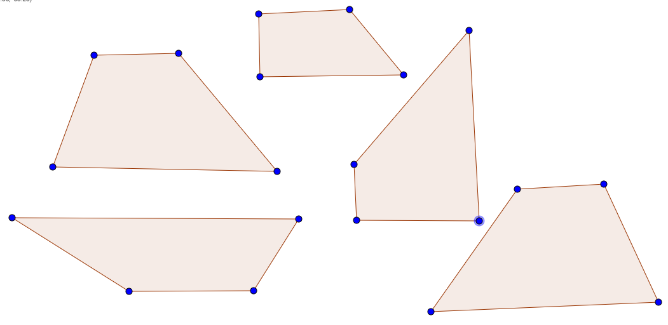
IMG09 | ver ultima fila | Recurso M101 | Ilustración | Contenido | MA_06_11_CO_Rec270_IMG09n.png | 286 x 286 px | MA_06_11_CO_Rec270_IMG09a.png | 500 x 500 px | imagen de una circunferencia con todas sus partes en colores diferenciados
IMG10 | ver ultima fila | Recurso M101 | Ilustración | Contenido | MA_06_11_CO_Rec270_IMG10n.png | 286 x 286 px | MA_06_11_CO_Rec270_IMG10a.png | 500 x 500 px | imagen de dos circunferencias secantes

